computation-interaktive-graphik
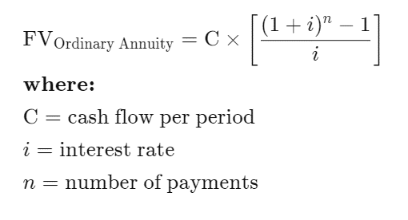
 |  |  |  | Berechnung mit Aufzinsen |  |  |  | Berechnung über FV-Formel
 | formula symbol | value |  | T | all risky | all safe | mixed
i safe | _is | 0.01 |  | 0 | 1200 € | 1200 € | 1200 € | https://www.investopedia.com/retirement/calculating-present-and-future-value-of-annuities/
i risky | _ir | 0.059 |  | 1 | 2471 € | 2412 € | 2441 €
 |  |  |  | 2 | 3817 € | 3636 € | 3726 €
monthly saving |  | 100 | <= change here | 3 | 5242 € | 4872 € | 5054 €
saving per year | _s | 1200 |  | 4 | 6751 € | 6121 € | 6429 €
 |  |  |  | 5 | 8349 € | 7382 € | 7850 €
return safe asset | _qs | 1.01 |  | 6 | 10042 € | 8656 € | 9321 €
return risky asset | _qr | 1.059 |  | 7 | 11834 € | 9943 € | 10843 €
 |  |  |  | 8 | 13733 € | 11242 € | 12417 €
 |  |  |  | 9 | 15743 € | 12555 € | 14045 € | all risky | 47448 €
pct risky | pctR | 0.5 | <=change here | 10 | 17872 € | 13880 € | 15730 € | all safe | 27887 €
pct safe | pctS | 0.5 |  | 11 | 20126 € | 15219 € | 17472 €
 |  |  |  | 12 | 22514 € | 16571 € | 19275 €
periods | _T | 21 |  | 13 | 25042 € | 17937 € | 21140 € | Standardabweichung des risky asset; für total returns pro Jahr:
 |  |  |  | 14 | 27719 € | 19316 € | 23070 € | 0.1462 |  | (official prospectus MCI World)
 |  |  |  | 15 | 30555 € | 20709 € | 25065 € | Über Monte Carlo Simulation (n=1Mio) wurde für die gesamte Berechnung mit Aufzinsen links
 |  |  |  | 16 | 33558 € | 22117 € | 27130 € | folgende kombinierte Standarabweichung ermittelt:
 |  |  |  | 17 | 36737 € | 23538 € | 29266 € | 0.43 |  | +/- 0.2 Prozent
 |  |  |  | 18 | 40105 € | 24973 € | 31476 € | Diese Standardabweichung ist vom Sparbetrag unabhängig.
 |  |  |  | 19 | 43671 € | 26423 € | 33762 € | Sie wächst mit der Anzahl der Perioden; bei 10 Perioden ist sie bspw. nur 0.28
 |  |  |  | 20 | 47448 € | 27887 € | 36127 € | Die Berechnung der schlechtesten und besten 5% Outcomes basiert auf der STD von 0.43.
 |  |  |  |  |  |  |  | Die Monte-Carlo Simulation fügen wir bei als Python Script sim-04.py.
 |  |  |  |  | für "all risky" muss man auf die 100% klicken:

